Sheet1
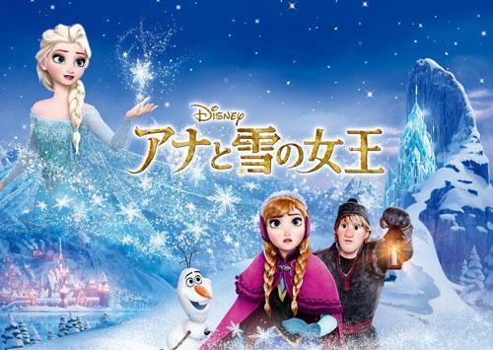

 |  |  | 正否
降り始めた雪は 足跡消して | 降り始めた雪は 足跡消して |  | ◎
真っ白な世界に一人の私
風が心にささやくの
このままじゃだめなんだと

戸惑い傷つき
誰にも打ち明けずに
悩んでたそれももう
やめよう

ありのままの 姿見せるのよ
ありのままの 自分になるの
何も恐くない

風よ吹け
少しも寒くないわ

悩んでたことが嘘みたいね
だってもう自由よ
何でも出来る

どこまでやれるか
自分を試したいの
そうよ変わるのよ 私

ありのままで 空へ風に乗って
ありのままで 飛び出してみるよ
二度と涙は 流さないわ

冷たく大地を包み込み
高く舞い上がる思い出描いて
花咲く氷の結晶のように
輝いていたい
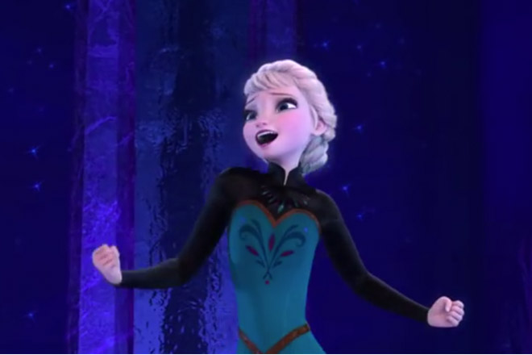
もう決めたの

これでいいの
自分を好きになって
これでいいの
自分を信じて

光浴びながら
歩き出そう
少しも寒くないわ
 | お疲れ様右をクリックして下さい | クリック

